1월_정산내역서
네이버 프렌즈 어드민 > Comic > [시리즈] 매출 통계(이용권 포함) > [CP용] 정산내역서 > 내역 확인 후 세금계산서 정발행
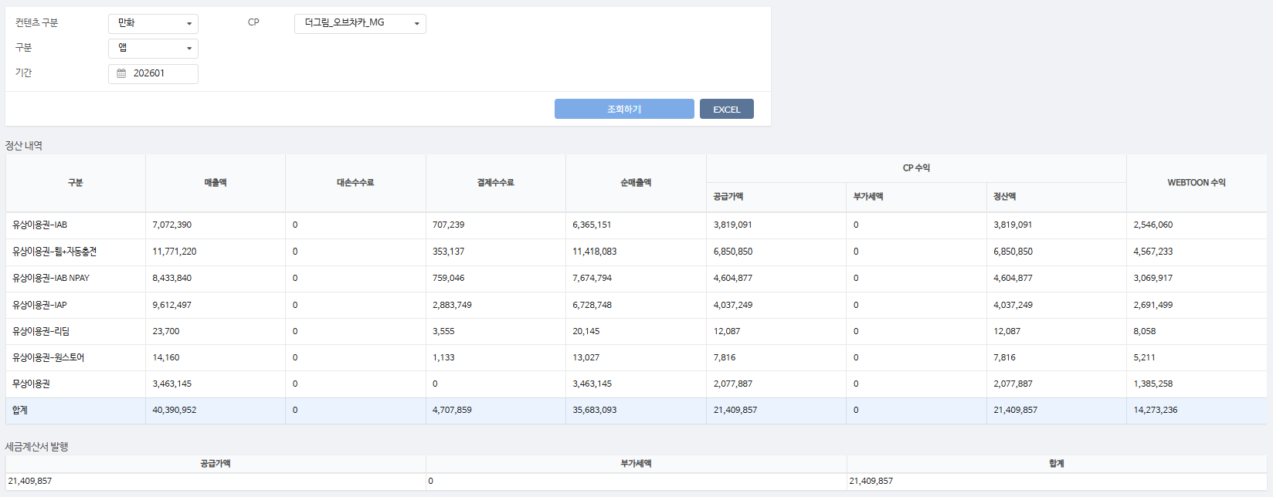
구분 | 매출액 | 대손수수료 | 결제수수료 | 순매출액 | CP 공급가액 | CP 부가세액 | CP 정산액 | WEBTOON 수익
유상이용권-IAB | 7,072,390 | - | 707,239 | 6,365,151 | 3,819,091 | - | 3,819,091 | 2,546,060 | 10%
유상이용권-웹+자동충전 | 11,771,220 | - | 353,137 | 11,418,083 | 6,850,850 | - | 6,850,850 | 4,567,233 | 3%
유상이용권-IAB NPAY | 8,433,840 | - | 759,046 | 7,674,794 | 4,604,877 | - | 4,604,877 | 3,069,917 | 9%
유상이용권-IAP | 9,612,497 | - | 2,883,749 | 6,728,748 | 4,037,249 | - | 4,037,249 | 2,691,499 | 30%
유상이용권-리딤 | 23,700 | - | 3,555 | 20,145 | 12,087 | - | 12,087 | 8,058 | 15%
유상이용권-원스토어 | 14,160 | - | 1,133 | 13,027 | 7,816 | - | 7,816 | 5,211 | 8%
무상이용권 | 3,463,145 | - | - | 3,463,145 | 2,077,887 | - | 2,077,887 | 1,385,258 | 0%
합계 | 40,390,952 | - | 4,707,859 | 35,683,093 | 21,409,857 | - | 21,409,857 | 14,273,236

구분 | 매출액 | 대손수수료 | 결제수수료 | 순매출액 | CP 공급가액 | CP 부가세액 | CP 정산액 | WEBTOON 수익
무상이용권 | 16,170 | - | - | 16,170 | 9,702 | - | 9,702 | 6,468 | 0%
유상이용권-IAP | 8,160 | - | 2,448 | 5,712 | 3,427 | - | 3,427 | 2,285 | 30%
유상이용권-웹+자동충전 | 78,800 | - | 2,364 | 76,436 | 45,862 | - | 45,862 | 30,574 | 3%
유상이용권-IAB NPAY | 9,000 | - | 810 | 8,190 | 4,914 | - | 4,914 | 3,276 | 9%
유상이용권-IAB | 4,800 | - | 480 | 4,320 | 2,592 | - | 2,592 | 1,728 | 10%
합계 | 116,930 | - | 6,102 | 110,828 | 66,497 | - | 66,497 | 44,331
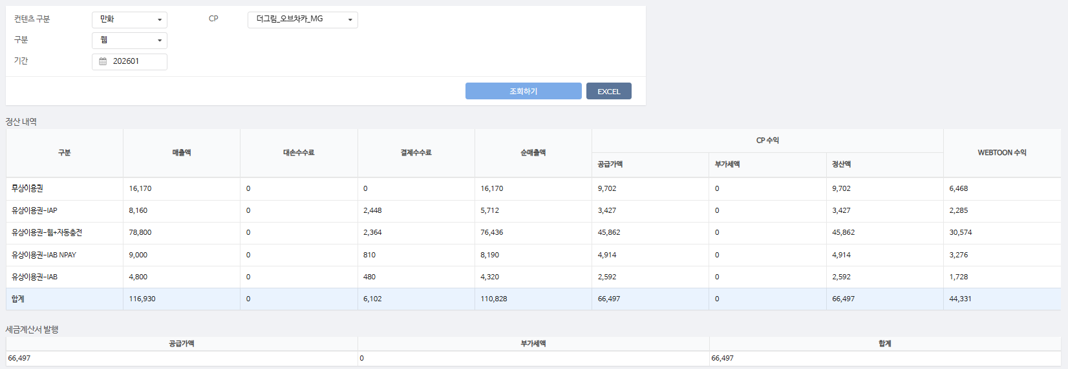

총 합계 | 40,507,882 | - | 4,713,961 | 35,793,921 | 21,476,354 | - | 21,476,354 | 14,317,567

 | TRUE |  | TRUE | TRUE | TRUE | TRUE | TRUE

